상품제안서
데일리 플랜(주문제작형) | 상품코드: S30703

 |  |  |  |  |  |  | 02-713-8555 | www.synergygift.co.kr
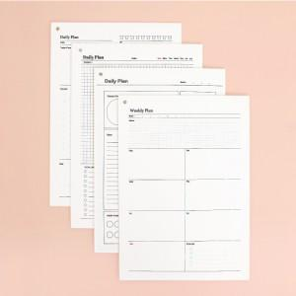

【상세/제작정보】 | <p><span style="font-size: 12pt;">내지 기성, 로고 먹1도 인쇄포함&nbsp;</span></p>

【인쇄/포장옵션】 | 실크 / OPP(비닐)

【공급단가】 | 수량 | 100~ | 300~ | 500~ | 1,000~ | 5,000~
*VAT별도 | 단가 | 2,600원 | 1,980원 | 1,700원 | 1,420원 | 1,130원

【상품 URL】 | https://www.synergygift.co.kr:443/src/goods_detail.php?gdno=30703

